grunty
Użytkowanie gruntów Gdyni
rodzaj | ha | %
użytki rolne | 2478 | 18.29%
lasy | 6198 | 45.75%
Grunty
tereny komunikacyjne | 1285 | 9.48%
tereny mieszkaniowe | 1594 | 11.76%
tereny przemysłowe | 370 | 2.73%
pozostałe | 1624 | 11.99%
ogółem | 13549 | 100.00%

mieszkańcy
Struktura wieku mieszkańców Gdyni
wiek | liczba | %
< 2 | 6512 | 2.55%
3 - 6 | 9203 | 3.60%
7 - 14 | 22546 | 8.83%
15 - 17 | 11276 | 4.42%
Struktura wieku mieszkańców Gdyni
18 - 59 kobiety | 81801 | 32.03%
18 - 64 mężczyźni | 83410 | 32.66%
> 60 kobiety | 27246 | 10.67%
>65 mężczyźni | 13399 | 5.25%
Razem | 255393 | 100.00%

rekrutacja
 |  |  | Oceny |  |  |  | Punkty
Lp. | Nazwisko | Imię | j. polski | matematyka | fizyka | j. angielski | cz. humanistyczna | cz. matematyczna | Suma punktów | Komunikat o przyjęciu
1 | Kowalski | Rafał | 3 | 3 | 3 | 2 | 20 | 18 | 66
2 | Dobrowolska | Kamila | 5 | 4 | 4 | 4 | 30 | 41 | 113
3 | Kowalik | Dominik | 6 | 5 | 4 | 5 | 45 | 39 | 133 | przyjęty
4 | Nowak | Monika | 3 | 5 | 4 | 4 | 37 | 35 | 113
5 | Kulesiak | Marcin | 4 | 5 | 5 | 5 | 39 | 48 | 135 | przyjęty
6 | Lewaczyk | Piotr | 5 | 3 | 3 | 4 | 23 | 26 | 85
7 | Poleński | Marcin | 4 | 4 | 3 | 5 | 41 | 42 | 122 | przyjęty
8 | Grochocki | Janusz | 4 | 6 | 5 | 6 | 49 | 48 | 150 | przyjęty
9 | Dobrucka | Marta | 3 | 3 | 2 | 3 | 19 | 20 | 66
10 | Sadowski | Tomasz | 4 | 2 | 3 | 3 | 21 | 27 | 77

 | przyjęty | 4
 | nie przyjęty | 6
 | celujący z matematyki |  |  | 1
 | bardzo dobry z matematyki i fizyki |  |  | 0
 | co najmniej jedna ocena bardzo dobra |  |  | 0

zarobki
Zarobki członków rodziny w okresie trzech miesięcy
 | ojciec |  | matka
Miesiąc | Zarobki ojca | Ilość godz | Zarobki matki | Ilość godz
I | 2200 | 176 | 1500 | 140
II | 3000 | 212 | 1200 | 136
III | 2800 | 160 | 2000 | 176

Zarobki członków rodziny

Zarobki członków rodziny

zestawienie
Zestawienie semestralne
klasa | Średnia ocen | Frekwencja
I a | 3.5 | 96%
I b | 3.45 | 79%
I c | 3.62 | 89%
II a | 3.4 | 91%
II b | 3.56 | 87%
II c | 3.98 | 86%
III a | 3.56 | 97%
III b | 3.8 | 86%
III c | 4.12 | 79%

Polska
POLSKA - podział, powierzchnia, ludność
Województwo | Powierzchnia w km2 | Ludność (1999 r.)
 |  | w tys. | Procent wszystkich obywateli | Liczba osób na 1 km2 | Ludność w miastach - % | Ludność w miastach - w tys.
Dolnośląskie | 19948 | 2978 | 88.76 |  | 72
Kujawsko-pomorskie | 17970 | 2101 | 62.62 |  | 62
Lubelskie | 25114 | 2235 | 66.62 |  | 46
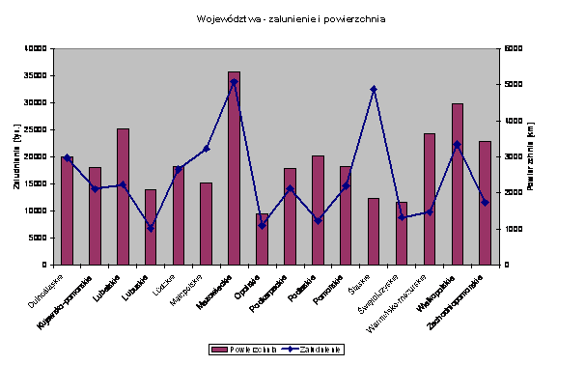
Lubuskie | 13984 | 1024 | 30.52 |  | 65
Łódzkie | 18219 | 2653 | 79.08 |  | 65
Małopolskie | 15144 | 3223 | 96.07 |  | 51
Mazowieckie | 35598 | 5070 | 151.12 |  | 64
Opolskie | 9412 | 1088 | 32.43 |  | 53
Podkarpackie | 17926 | 2126 | 63.37 |  | 41
Podlaskie | 20180 | 1223 | 36.45 |  | 58
Pomorskie | 18293 | 2191 | 65.31 |  | 69
Śląskie | 12294 | 4866 | 145.04 |  | 80
Świętokrzyskie | 11672 | 1323 | 39.43 |  | 46
Warmińsko-mazurskie | 24203 | 1466 | 43.70 |  | 60
Wielkopolskie | 29826 | 3355 | 100.00 |  | 58
Zachodniopomorskie | 22902 | 1733 | 51.65 |  | 70
Razem | 312685 | 38655 | 1152.1609538 |  | 60

